graf
 | Celkem
Vysokoškolské | 33.70%
Úplné střední (s maturitou), vč. nástavbového a pomaturitního | 32.79%
Střední vč. vyučení (bez maturity) | 17.05%
Základní vč. neukončeného | 7.78%
Nezjištěno | 6.07%
Vyšší odborné, konzervatoř | 2.26%
Bez vzdělání | 0.36%
 | 0.00%
Střední vč. vyučení (bez maturity) | 33.46%
Úplné střední (s maturitou), vč. nástavbového a pomaturitního | 31.03%
Vysokoškolské | 15.06%
Základní vč. neukončeného | 12.79%
Nezjištěno | 5.52%
Vyšší odborné, konzervatoř | 1.57%
Bez vzdělání | 0.58%
 | 0.00%
Úplné střední (s maturitou), vč. nástavbového a pomaturitního | 30.34%
Střední vč. vyučení (bez maturity) | 30.07%
Vysokoškolské | 20.71%
Základní vč. neukončeného | 12.07%
Nezjištěno | 4.80%
Vyšší odborné, konzervatoř | 1.51%
Bez vzdělání | 0.49%
 | 0.00%
Střední vč. vyučení (bez maturity) | 34.39%
Úplné střední (s maturitou), vč. nástavbového a pomaturitního | 28.22%
Základní vč. neukončeného | 16.88%
Vysokoškolské | 9.64%
Nezjištěno | 8.40%
Vyšší odborné, konzervatoř | 1.29%
Bez vzdělání | 1.17%
 | 0.00%
Střední vč. vyučení (bez maturity) | 36.66%
Úplné střední (s maturitou), vč. nástavbového a pomaturitního | 31.07%
Vysokoškolské | 13.45%
Základní vč. neukončeného | 12.38%
Nezjištěno | 4.30%
Vyšší odborné, konzervatoř | 1.65%
Bez vzdělání | 0.49%
 | 0.00%
Střední vč. vyučení (bez maturity) | 33.96%
Úplné střední (s maturitou), vč. nástavbového a pomaturitního | 31.72%
Vysokoškolské | 13.91%
Základní vč. neukončeného | 12.68%
Nezjištěno | 5.57%
Vyšší odborné, konzervatoř | 1.57%
Bez vzdělání | 0.60%
 | 0.00%
Střední vč. vyučení (bez maturity) | 34.13%
Úplné střední (s maturitou), vč. nástavbového a pomaturitního | 29.91%
...

vysvětlivky
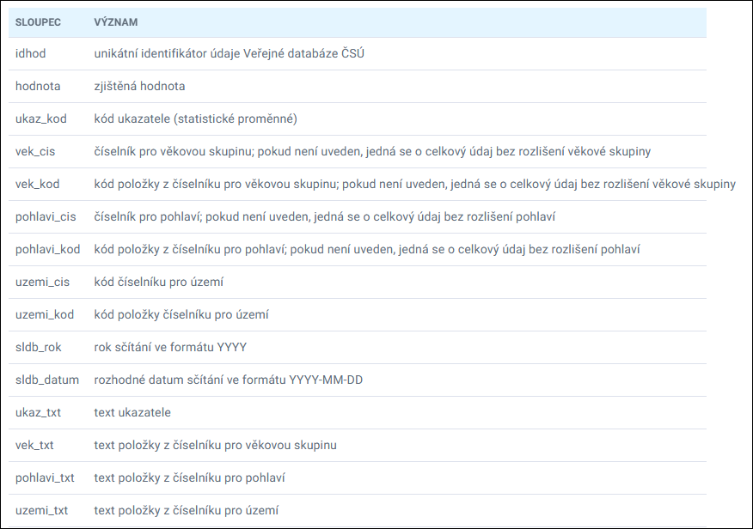
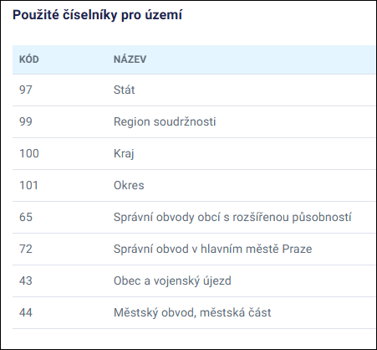

zdroj: | https://data.gov.cz/datov%C3%A1-sada?iri=https%3A%2F%2Fdata.gov.cz%2Fzdroj%2Fdatov%C3%A9-sady%2F00025593%2Fd752b2704511a0e381d2e89385ad0b9f
 | https://csu.gov.cz/vysledky-scitani-2021-otevrena-data-dokumentace

